UI 전체 플로우
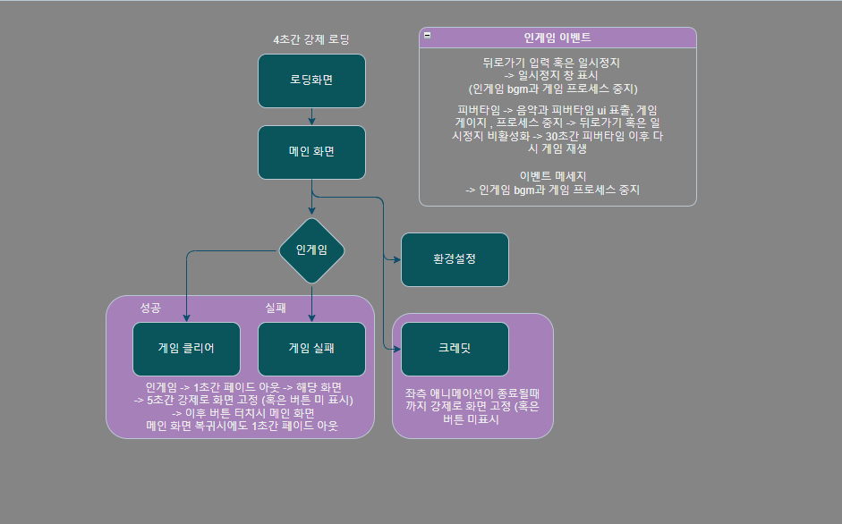

UI - 로딩화면
로딩 화면

 |  | 기준 화면비

 |  | 9:20:00

 |  | 세부 기획

 |  | 이름: | 로딩 화면
 |  | 용도: | 로딩 화면

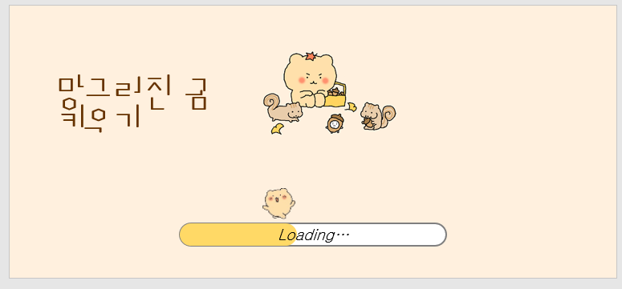
 | ● | 시안
 |  |  |  |  |  | <색상 참고>

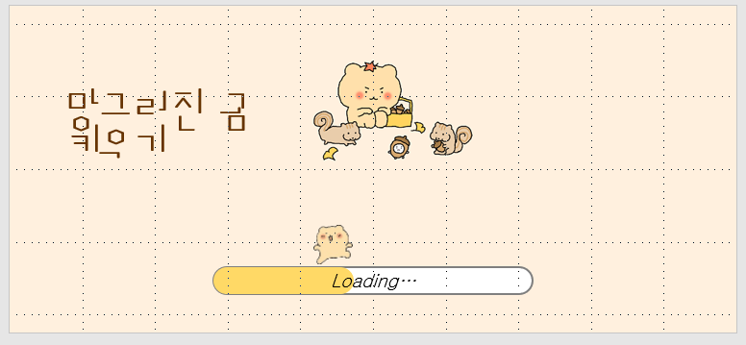
 |  |  |  |  |  | 타이틀

 |  |  |  |  |  | 타이틀 이미지

 |  |  |  |  |  | 로딩바 상단 이미지

 |  |  |  |  |  | 로딩바

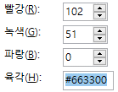
 |  | 이름 |  | 설명
 |  | 타이틀 |  | (망그러진 곰 키우기) 타이틀 표지. 폰트는 박스테이프 109 , 색상은
 |  | 타이틀 이미지 |  | ui 중앙에 위치 / 이미지 파일명 lo_1.jpg를 표시
 |  | 로딩바 상단 이미지 |  | 로딩바 게이지를 추종하는 gif 파일명 lo_2.gif
 |  | 로딩바 |  | 백그라운드 white 색상, 바 색상은 짙은 yellow
 |  | 파일 설명

 |  |  |  | lo_1.jpg | lo_2.gif

UI - 메인화면
메인화면

 |  | 기준 화면비

 |  | 9:20:00 |  | 사용 폰트: 봉숭아 틴트 | 색상: | 타이틀/Black
 |  |  |  |  |  | 버튼/White
 |  | 세부 기획

 |  | 이름: | 메인 화면
 |  | 용도: | 메인 화면

메인 화면 배경 이미지
 | ● | 시안

타이틀

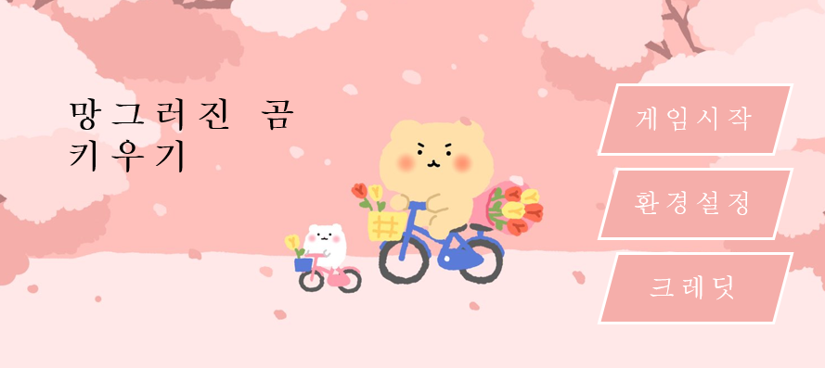

게임 시작 버튼

환경 설정 버튼

크레딧 버튼

 |  | 이름 |  | 설명
 |  | 타이틀 |  | "망그러진 곰 키우기"를 "봉숭아 폰트를 사용하여 26pt 크기로 삽입한다
 |  | 메인 화면 배경 이미지 |  | 메인 화면 배경 이미지 main(1) 항목을 1920 x 1080 크기로 삽입한다
 |  | 게임 시작 버튼 |  | 해당 버튼 클릭 시 인게임 화면으로 이동한다. 좌측 상단에 삽입한다
 |  | 환경 설정 버튼 |  | 해당 버튼 클릭 시 환경 설정 화면으로 이동한다. 좌측 중앙에 삽입한다
 |  | 크레딧 버튼 |  | 해당 버튼 클릭 시 크레딧 화면으로 이동한다. 좌측 하단에 삽입한다
 |  | 파일 설명

main(1).png
button(1).png

UI - 인게임
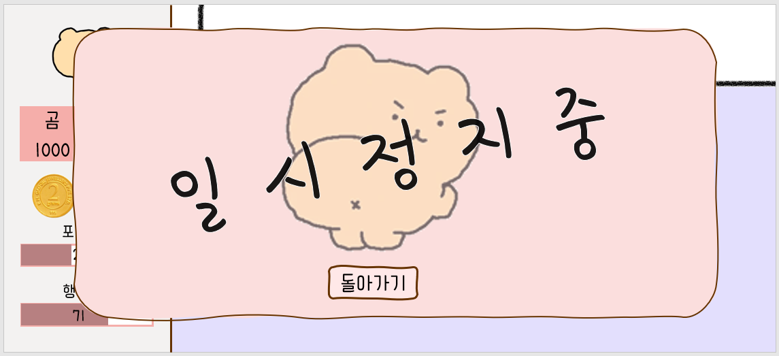
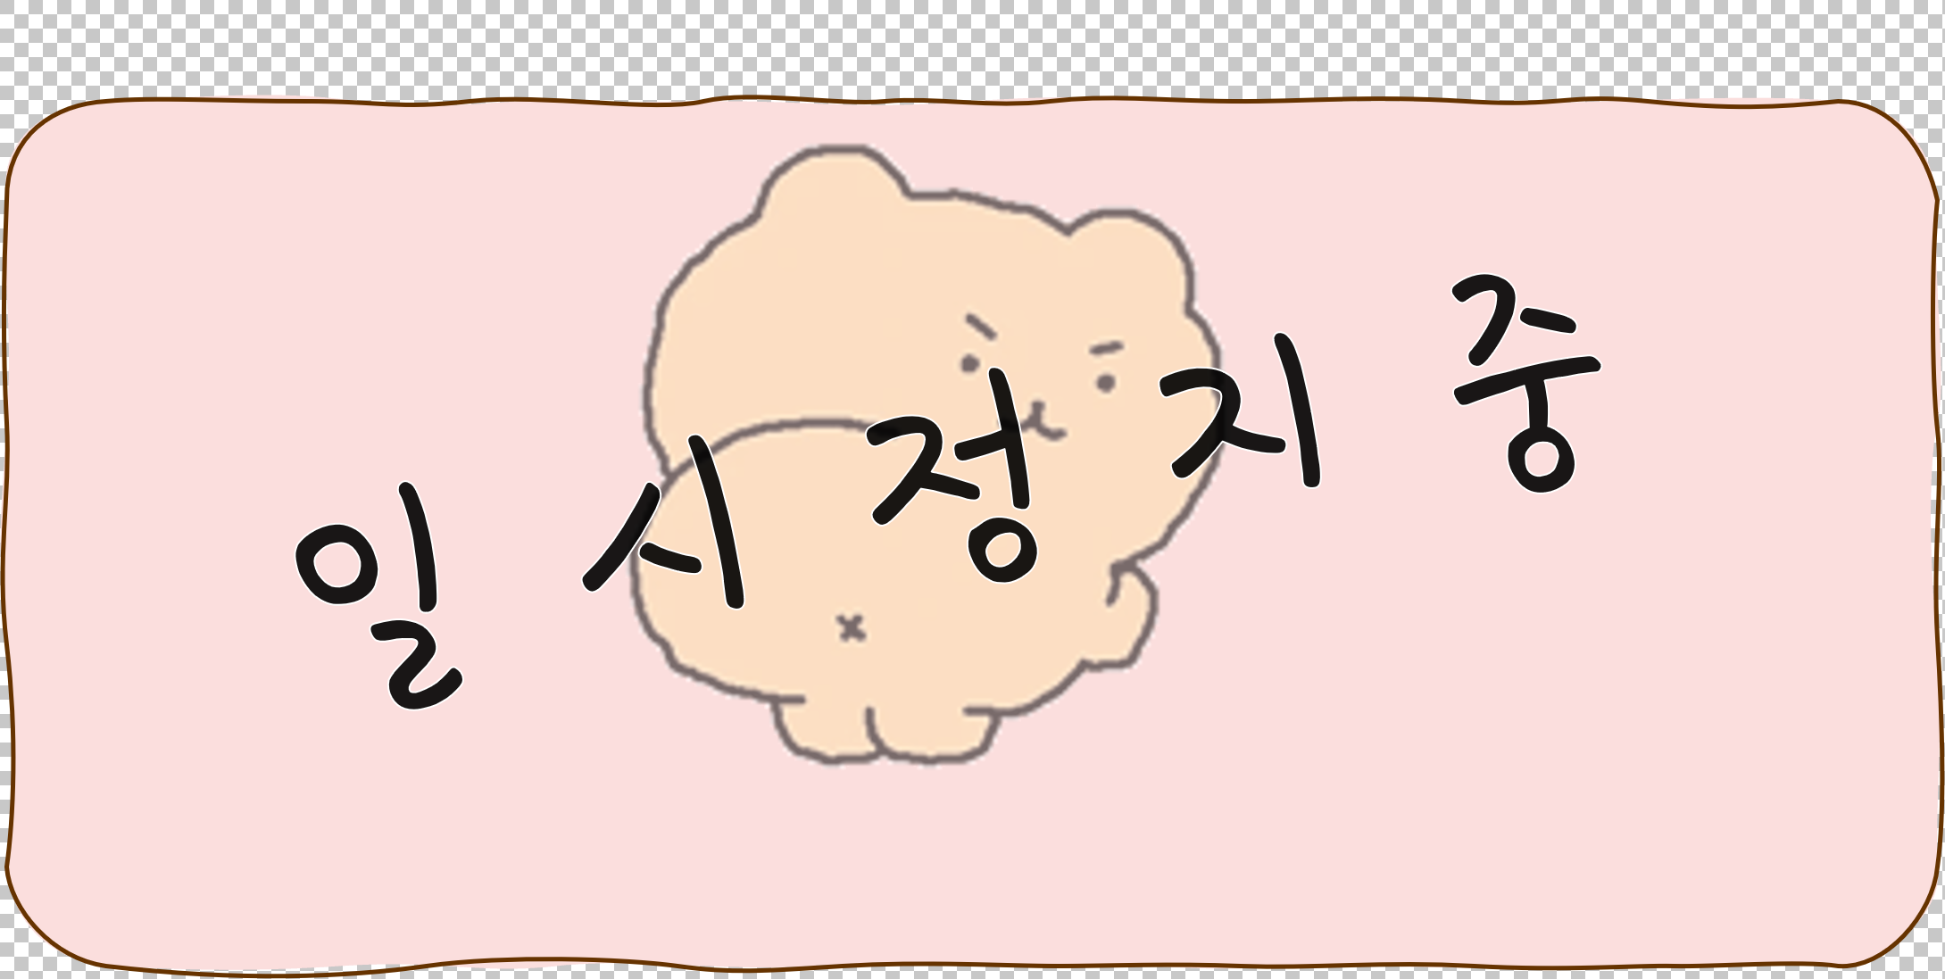
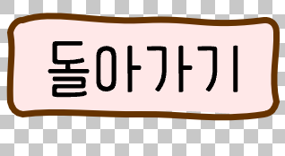
인게임

 | 기준 화면비

 | 9:20:00 |  | 사용 폰트 : 봉숭아 틴트 |  | 글씨 색 : black

 | 세부 기획

 | 이름: | 인게임
 | 용도: | 인게임

● | 시안

 |  |  | 일시정지
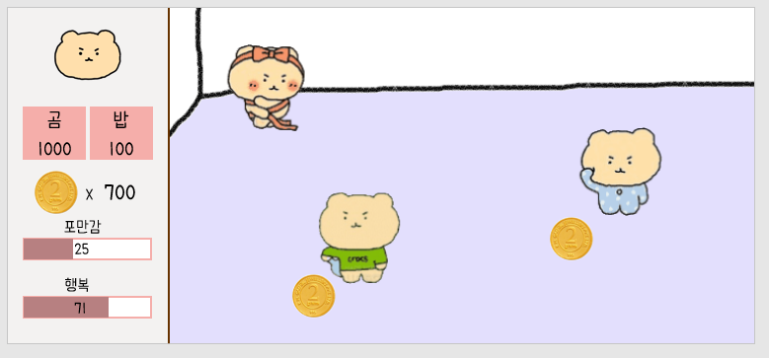
현재 보유 중인 곰

 |  | 플레이 기능 버튼

 |  | 현재 코인 보유 수량

 |  | 현재 게이지 UI
수집 가능한 코인

 | 이름 |  | 설명
 | 일시 정지 |  | 클릭하면 일시 정지 창이 출력 된다
 | 플레이 기능 버튼 |  | 시스템 기획서 참조
 | 현재 코인 보유 수량 |  | 현재 보유한 코인수
 | 현재 게이지 UI |  | 현재 사용자 게이지
 | 현재 보유 중인 곰 |  | 곰의 애니메이션 재생중
 | 수집 가능한 코인 |  | 터치 시 코인 수집
 | 파일 설명

 |  |  |  |  |  | money.png
 |  |  | game_2.png | game_1.png

 | 알림창

● | 시안
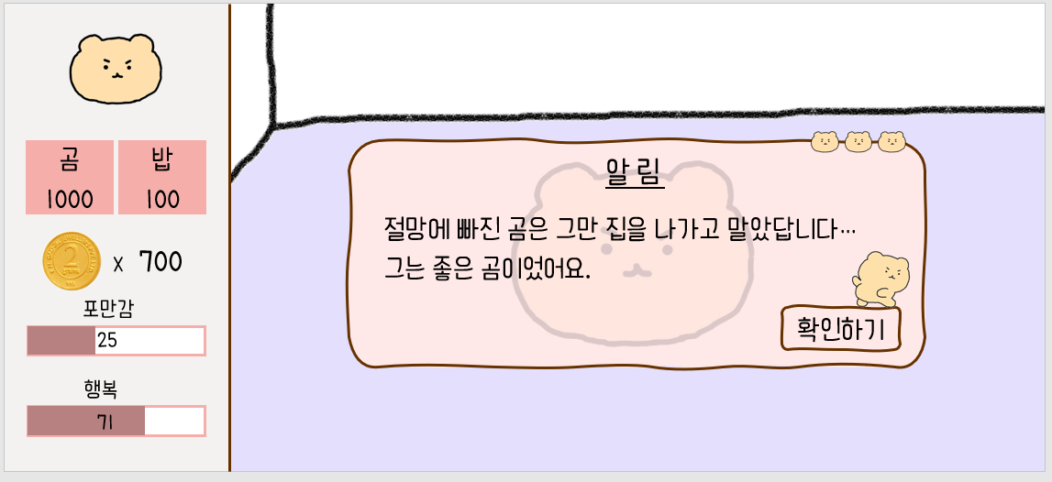

 | 이름 |  | 설명
 | 기능 |  | 알림창 뜨면 게임 일시정지. 확인하면 속행
 | 폰트 |  | 봉숭아 틴트
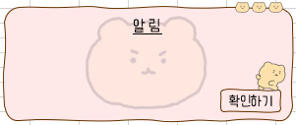
 | 파일 설명

 | 게임 오버

● | 시안

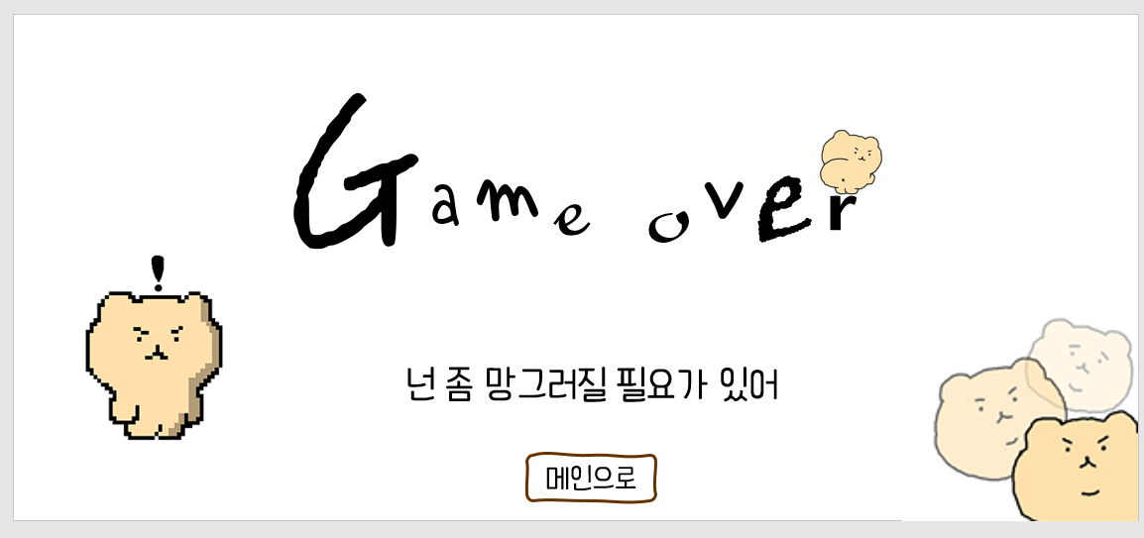

 | 이름 |  | 설명
 | 기능 |  | 메인으로 버튼 게임 오버 4초 이후 페이드 인 되며 활성화
 | 폰트 |  | 봉숭아 틴트
 | 파일 설명
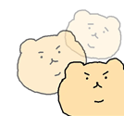

 | 게임 클리어

● | 시안

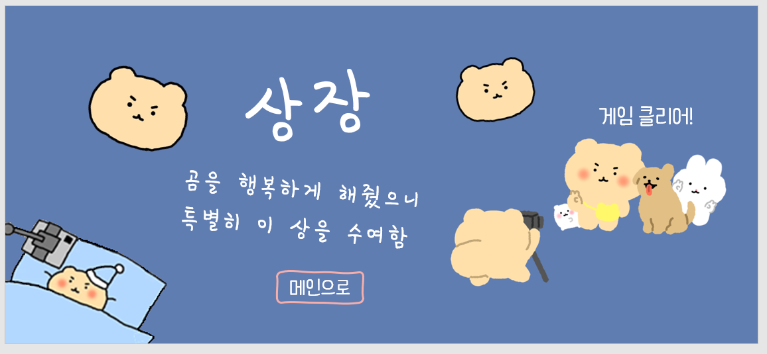

 | 이름 |  | 설명
 | 기능 |  | 메인으로 버튼 게임 오버 4초 이후 페이드 인 되며 활성화
 | 폰트 |  | 봉숭아 틴트
 | 파일 설명

메인으로

 | 일시 정지

UI - 환경설정
환경 설정

 | 기준 화면비

 | 9:20:00 |  | 사용 폰트 : 봉숭아 틴트 | 글씨 색 : black

 | 세부 기획

 | 이름: | 환경설정
 | 용도: | 환경설정

● | 시안

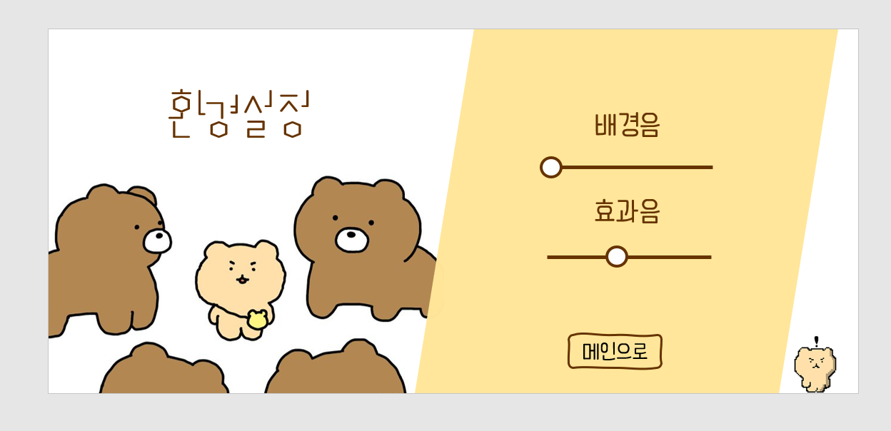

 | 이름 |  | 설명
 | 기능 |  | 환경 설정
 | 폰트
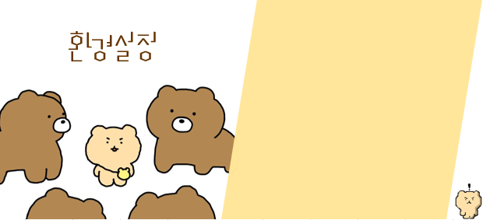
 | 파일 설명

UI - 크레딧
크레딧

 | 기준 화면비

 | 9:20:00 |  | 사용 폰트 : 봉숭아 틴트 | 글씨 색 : black

 | 세부 기획

 | 이름: | 크레딧
 | 용도: | 크레딧

● | 시안

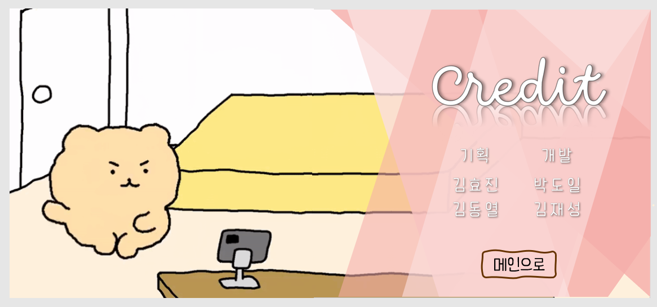

 | 이름 |  | 설명
 | 기능 |  | 제작자 크레딧과 서브 쿠키 영상을 보여줌
 | 폰트

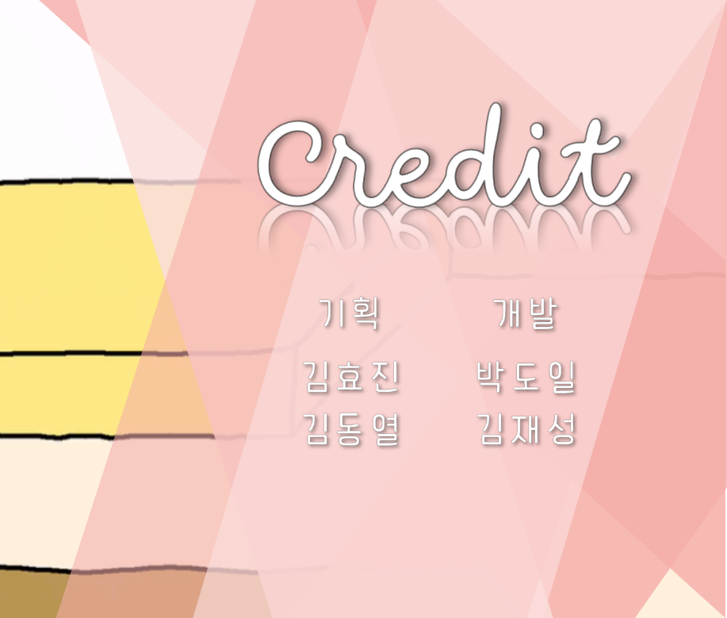

 |  | 레이어 1 |  |  | 레이어 2

